关系图
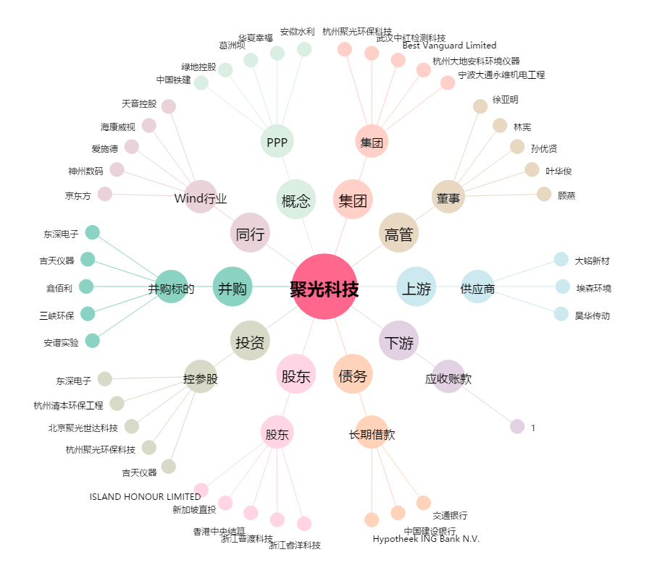
聚光科技[300203.SZ] - 关系概览图

